様式2－1 工事履行報告書
様式２－１
工 事 履 行 報 告 書

 | 工事名 |  | 【 ー 】○○○○○○○○○○○○○工事
 | 工期 |  | 令和 |  | 年 | 月 | 日 | ～ |  | 令和 |  | 年 |  |  | 月 |  |  | 日
 | 日付 |  | 令和 |  | 年 | 月 | 日 |  | （ | 月分）
月 別 |  |  |  | 予 定 工 程 ％ |  |  |  |  |  | 実施工程 ％ |  |  |  |  |  |  | 備 考
 |  |  |  | （ ）は工程変更後
 |  |  | 月 |  |  | ％ |  |  |  |  |  |  |  | ％ |  |  | 対象期間： 日 平均休日日数： 日
 |  |  | 月 |  |  | ％ |  |  |  |  |  |  |  | ％ |  |  | 対象期間： 日 平均休日日数： 日
 |  |  | 月 |  |  | ％ |  |  |  |  |  |  |  | ％ |  |  | 対象期間： 日 平均休日日数： 日
 |  |  | 月 |  |  | ％ |  |  |  |  |  |  |  | ％ |  |  | 対象期間： 日 平均休日日数： 日
 |  |  | 月 |  |  | ％ |  |  |  |  |  |  |  | ％ |  |  | 対象期間： 日 平均休日日数： 日

（記事欄）…記入例
工期内の日数 ８９日 （３０日＋３０日＋２９日）
平均休日日数 ２８日（１０日+１０日+８日）
〇平均休日率（休日日数の割合） ２８／８９＝３１．４６･･･％ ≧ ２８．５％
※達成区分は ・２８．５％以上（４週８休以上）→達成
・２８．５％未満（４週８休未満）→未達成

 | （記事欄）
 | （例）
 | ・工期内の日数 ８９日 （３０日＋３０日＋２９日）
 | ・平均休日日数 ２８日（１０日+１０日+８日）
 | ・平均休日率（休日日数の割合） ２８／８９＝３１．４６･･･％ ≧ ２８．５％

 |  |  |  |  |  |  |  |  |  |  | 主 任 |  | 監督員 |  |  | 監督員 |  |  | 現 場 | 主任（監理）
 |  |  |  |  |  |  |  |  |  |  | 監督員 |  |  |  |  |  |  |  | 代理人 | 技術者
請負者： |  | 株式会社◇◇◇◇◇◇◇◇◇◇◇◇

留意事項
■ 「休日状況確認表」を記載する際の留意事項

１．休日率を確認する対象者について
 | ・施工体制台帳上の元請け及び下請けの技術者及び技能労働者を対象とする。
 | ただし、非常勤（臨時）で従事する者は除く。

２．休日日数の割合（休日率）の算出について
 | ・対象者ごとに、休日日数の割合（＝当該工事における休日日数／工期日数※）を算出する。
 | ※下請けの場合、工期日数は施工体制台帳上の工期から設定
 | ・全対象者の「休日日数の割合（休日率）」を平均化する。

 | ・非常勤（臨時）以外で短期作業期間が偏在する作業形態の作業員については、短期作業期間のみ
 | を合計した期間を集計期間とし、短期作業期間と短期作業期間の間の作業のない中抜け期間は休日
 | 日数及び工期日数の対象としない。短期作業期間の定義は、作業日が７日以上ある場合とし、作業
 | 日が７日未満の場合は週休２日が成立しないことから、その期間は休日日数及び工期日数の対象と
 | しない。
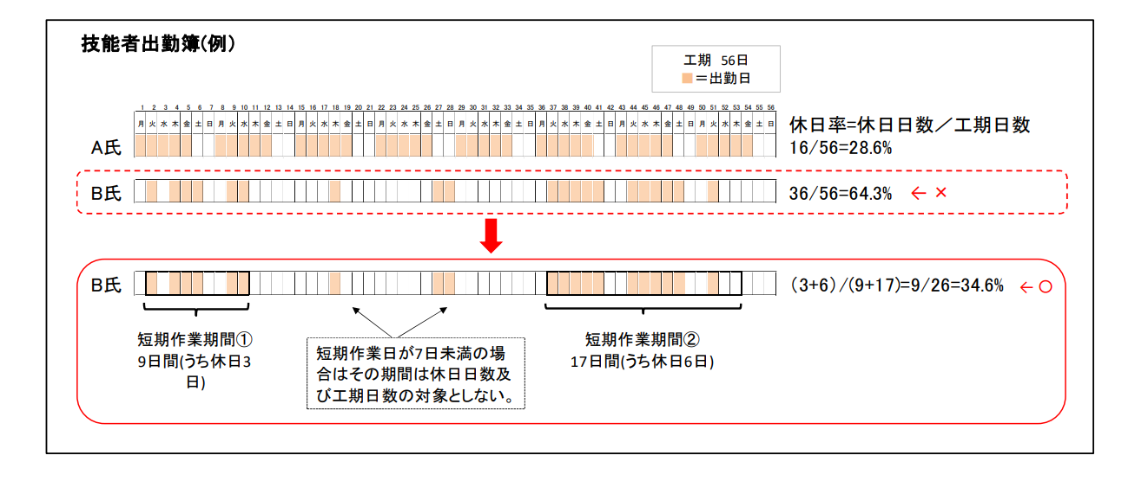

３．対象工種・確認対象期間について
 | ・工種によっては交替要員の確保が困難な工種もありうるが、全工種、全ての技術者、技能労働
 | 者の平均での休日率で判断する。

 | 【交替要員の確保が可能な場合】
 |  | 全工種、全ての技術者、技能労働者の平均での休日率で判断する。

